ReferImages
Figure1
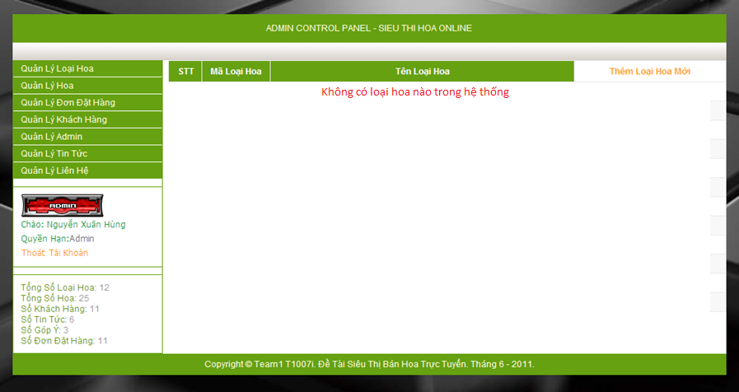

Figure2



Figure3

Figure4

